Édes fehér pezsgő termékteszt
KEDVELTSÉGI RANGSOR | TERMÉK FOTÓ * | TERMÉK NEVE | NETTÓ TÉRFOGAT (liter) | ÁR * (Ft/l) | ALKOHOL-TARTALOM (% vol.) | JELÖLÉSEN FELTÜNTETETT TERMELŐ/GYÁRTÓ/ FORGALMAZÓ/PALACKOZÓ* | JELÖLÉSEN SZEREPLŐ ÖSSZETEVŐK | MINTAVÉTEL HELYE | KEDVELTSÉGI VIZSGÁLAT |  |  |  |  |  | HATÓSÁGI LABORATÓRIUMI VIZSGÁLAT
 |  |  |  |  |  |  |  |  | SZÍN | TISZTASÁG | GYÖNGYÖZÉS | ILLAT | ÍZ, ZAMAT, ÖSSZBENYOMÁS | ÖSSZESÍTETT PONTSZÁM | ÖSSZES ALKOHOLTARTALOM (% vol.) | TÉNYLEGES ALKOHOLTARTALOM (% vol.) | ÖSSZES EXTRAKTTARTALOM (g/l) | GLÜKÓZ + FRUKTÓZ (g/l) | SZACHARÓZ* (g/l) | ÖSSZES CUKORTARTALOM (g/l) | CUKORMENTES EXTRAKTTARTALOM (g/l) | ÖSSZES SAVTARTALOM* (g/l) | ILLÓSAV TARTALOM* (g/l) | ÖSSZES KÉNDIOXID (mg/l) | SZABAD KÉNDIOXID (mg/l) | SZÉNDIOXID (20oC-on) (bar) | HAMUTARTALOM (g/l) | VAS (mg/l) | RÉZ (mg/l) | pH | ÉDESÍTŐSZEREK |  |  | TARTÓSÍTÓSZEREK
 |  |  |  |  |  |  |  |  |  |  |  |  |  |  |  |  |  |  |  |  |  |  |  |  |  |  |  |  |  |  | SZACHARIN-Na* | ASZPARTÁM* | ACESZULFÁM-K* | SZORBINSAV* (mg/l) | BENZOESAV* | SZALICILSAV*
1 | 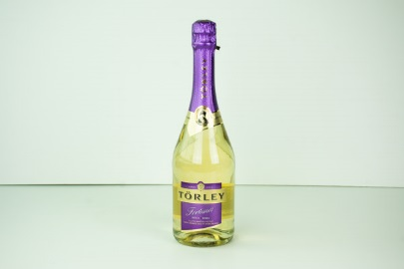 | Törley Fortuna édes illatos minőségi pezsgő | 0.75 | 1,126 | 7 | T: Törley Pezsgőpincészet Kft. 1222 Budapest | Szulfitokat tartalmaz | Metro Kereskedelmi Kft. 2040 Budaörs, Keleti utca 3. | 1.82 | 6.20 | 5.98 | 13.99 | 18.18 | 46.2 | 10.81 | 6.70 | 90.0 | 69.8 | Meghatározási határ alatt. | 69.8 | 20.2 | 5.65 | 0.24 | 123 | 19 | 4.6 | 2.26 | < 1 | 0.26 | 3.60 | Meghatározási határ alatt. | Meghatározási határ alatt. | Meghatározási határ alatt. | Meghatározási határ alatt. | Meghatározási határ alatt. | Meghatározási határ alatt.
2 | 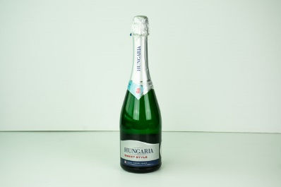 | Hungaria Sweet Style édes fehér illatos minőségi pezsgő | 0.75 | 2,199 | 7 | T: Törley Pezsgőpincészet Kft. 1222 Budapest | Szulfitokat tartalmaz | Auchan Magyarország Kft. 2040 Budaörs, Sport utca 2-4. | 1.89 | 5.86 | 6.07 | 12.99 | 18.89 | 45.7 | 11.76 | 7.05 | 101.1 | 80.0 | Meghatározási határ alatt. | 80.0 | 21.1 | 5.21 | 0.32 | 109 | 20 | 4.7 | 2.13 | 1.0 | 0.25 | 3.55 | Meghatározási határ alatt. | Meghatározási határ alatt. | Meghatározási határ alatt. | Meghatározási határ alatt. | Meghatározási határ alatt. | Meghatározási határ alatt.
3 | 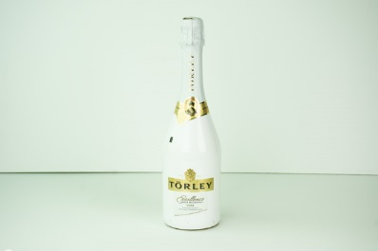 | Törley Excellence sárgamuskotály édes fehér pezsgő | 0.75 | 2,072 | 10.5 | T: Törley Pezsgőpincészet Kft. 1222 Budapest | Szulfitokat tartalmaz | Metro Kereskedelmi Kft. 2040 Budaörs, Keleti utca 3. | 1.87 | 5.65 | 6.22 | 12.83 | 18.22 | 44.8 | 14.69 | 10.48 | 94.3 | 71.5 | Meghatározási határ alatt. | 71.5 | 22.8 | 7.03 | 0.25 | 133 | 15 | 4.7 | 2.17 | 2.5 | 0.21 | 3.36 | Meghatározási határ alatt. | Meghatározási határ alatt. | Meghatározási határ alatt. | Meghatározási határ alatt. | Meghatározási határ alatt. | Meghatározási határ alatt.
4 | 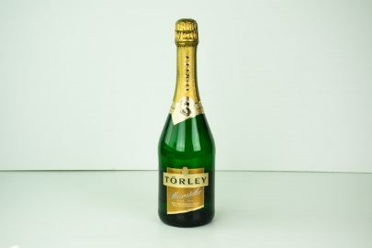 | Törley Muscateller édes fehér muskotály pezsgő | 0.75 | 1,126 | 10.5 | T: Törley Pezsgőpincészet Kft. 1222 Budapest | Szulfitokat tartalmaz | Metro Kereskedelmi Kft. 2040 Budaörs, Keleti utca 3. | 1.84 | 5.65 | 5.37 | 12.66 | 17.56 | 43.1 | 14.30 | 10.42 | 86.4 | 66.0 | Meghatározási határ alatt. | 66.0 | 20.4 | 5.15 | 0.34 | 141 | 15 | 4.2 | 1.93 | 2.0 | 0.24 | 3.48 | Meghatározási határ alatt. | Meghatározási határ alatt. | Meghatározási határ alatt. | Meghatározási határ alatt. | Meghatározási határ alatt. | Meghatározási határ alatt.
5 | 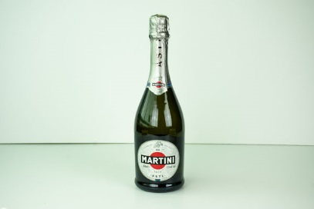 | Martini ASTI D.O.C.G. illatos minőségi édes pezsgő | 0.75 | 4,009 | 7.5 | Gy: Martini & Rossi S.p.A., P.ZZA Luigi Rossi 2 10023 Pessione, Torino, Italy F: Dunapro Drink Kft. 1138 Budapest, Madarász Viktor utca 47-49. | Szulfitokat tartalmaz | Metro Kereskedelmi Kft. 2040 Budaörs, Keleti utca 3. | 1.73 | 5.86 | 5.15 | 11.84 | 16.00 | 40.6 | 12.11 | 7.14 | 105.2 | 84.5 | Meghatározási határ alatt. | 84.5 | 20.7 | 5.10 | 0.37 | 124 | 15 | 5.3 | 1.58 | < 1 | 0.17 | 3.36 | Meghatározási határ alatt. | Meghatározási határ alatt. | Meghatározási határ alatt. | Meghatározási határ alatt. | Meghatározási határ alatt. | Meghatározási határ alatt.
6 | 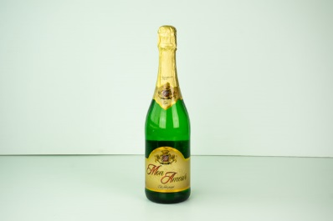 | Mon Amour Édes fehér pezsgő | 0.75 | 865 | 11.5 | T; P: Szikrai Borászati Kft. 6032 Nyárlőrinc, Fő utca 3. | Szulfitokat tartalmaz | Penny-Market Kereskedelmi Kft. 2351 Alsónémedi, Északi Vállalkozói Terület 5-ös sz. főút 21. | 1.78 | 6.03 | 4.90 | 12.11 | 15.64 | 40.5 | 15.39 | 11.93 | 83.4 | 58.9 | Meghatározási határ alatt. | 58.9 | 24.5 | 4.93 | 0.32 | 142 | 17 | 4.8 | 2.44 | 4.0 | < 0,15 | 3.54 | Meghatározási határ alatt. | Meghatározási határ alatt. | Meghatározási határ alatt. | Meghatározási határ alatt. | Meghatározási határ alatt. | Meghatározási határ alatt.
7 | 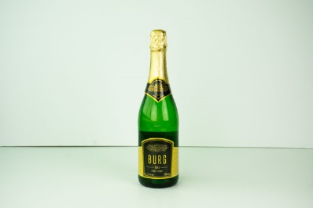 | Burg Édes fehér pezsgő | 0.75 | 865 | 11.5 | T; P: Szikrai Borászati Kft. 6032 Nyárlőrinc, Fő utca 3. | Szulfitokat tartalmaz | Spar Magyarország Kereskedelmi Kft. 2060 Bicske, Spar út 1. | 1.78 | 6.03 | 4.77 | 12.51 | 14.18 | 39.3 | 15.77 | 12.01 | 84.9 | 64.0 | Meghatározási határ alatt. | 64.0 | 20.9 | 4.88 | 0.22 | 108 | 10 | 4.5 | 2.28 | 3.8 | < 0,15 | 3.54 | Meghatározási határ alatt. | Meghatározási határ alatt. | Meghatározási határ alatt. | Meghatározási határ alatt. | Meghatározási határ alatt. | Meghatározási határ alatt.
8 | 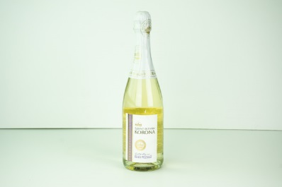 | Szent István Korona édes fehér pezsgő | 0.75 | 486 | 11 | T: Törley Pezsgőpincészet Kft. 1222 Budapest | Szulfitokat tartalmaz | Tesco-Global Áruházak Zrt. 2040 Budaörs, Kinizsi út 1-3. | 1.87 | 5.92 | 5.13 | 10.69 | 14.89 | 38.5 | 14.21 | 11.10 | 72.3 | 52.9 | Meghatározási határ alatt. | 52.9 | 19.4 | 6.26 | 0.23 | 124 | 18 | 5.1 | 1.80 | < 1 | < 0,15 | 3.33 | Meghatározási határ alatt. | Meghatározási határ alatt. | Meghatározási határ alatt. | Meghatározási határ alatt. | Meghatározási határ alatt. | Meghatározási határ alatt.
9 | 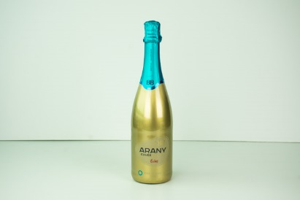 | BB Arany Cuvée édes fehér pezsgő | 0.75 | 1,399 | 10.5 | T: Balatonboglári Borgazdasági Zrt. 8630 Balatonboglár | Szulfitokat tartalmaz | Auchan Magyarország Kft. 2040 Budaörs, Sport utca 2-4. | 1.82 | 5.79 | 5.21 | 11.02 | 14.44 | 38.3 | 15.00 | 10.56 | 95.0 | 75.5 | Meghatározási határ alatt. | 75.5 | 19.5 | 4.68 | 0.27 | 101 | 17 | 4.4 | 2.05 | 1.6 | 0.2 | 3.54 | Meghatározási határ alatt. | Meghatározási határ alatt. | Meghatározási határ alatt. | Meghatározási határ alatt. | Meghatározási határ alatt. | Meghatározási határ alatt.
10 | 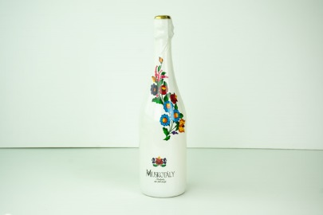 | Kalocsai mintás Muskotály édes fehér pezsgő | 0.75 | 1,044 | 11 | T; P: Royalsekt Zrt. 6070 Izsák, Agárdy telep | Szulfitokat tartalmaz | Metro Kereskedelmi Kft. 2040 Budaörs, Keleti utca 3. | 1.56 | 6.03 | 4.39 | 10.76 | 15.09 | 37.8 | 14.36 | 10.85 | 82.1 | 59.7 | Meghatározási határ alatt. | 59.7 | 22.4 | 5.41 | 0.28 | 132 | 21 | 3.9 | 2.52 | 5.1 | < 0,15 | 3.56 | Meghatározási határ alatt. | Meghatározási határ alatt. | Meghatározási határ alatt. | 126 | Meghatározási határ alatt. | Meghatározási határ alatt.
10 | 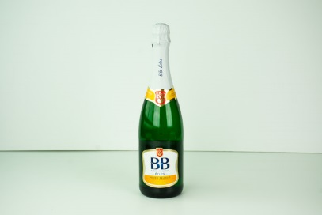 | BB Édes fehér pezsgő | 0.75 | 1,105 | 11 | T: Balatonboglári Borgazdasági Zrt. 8630 Balatonboglár | Szulfitokat tartalmaz | Auchan Magyarország Kft. 2040 Budaörs, Sport utca 2-4. | 1.82 | 5.79 | 5.29 | 10.69 | 14.22 | 37.8 | 13.91 | 10.65 | 76.1 | 55.5 | Meghatározási határ alatt. | 55.5 | 20.6 | 4.71 | 0.31 | 122 | 16 | 4.9 | 2.03 | 2.8 | 0.23 | 3.50 | Meghatározási határ alatt. | Meghatározási határ alatt. | Meghatározási határ alatt. | Meghatározási határ alatt. | Meghatározási határ alatt. | Meghatározási határ alatt.
11 | 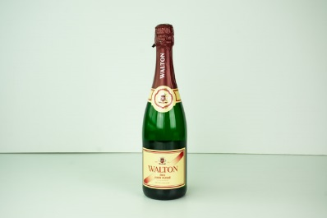 | Walton Édes fehér pezsgő | 0.75 | 1,225 | 11 | T: Törley Pezsgőpincészet Kft. 1222 Budapest | Szulfitokat tartalmaz | CBA-PHP Kereskedelmi Kft. 1222 Budapest, Árpád utca 54. | 1.85 | 5.64 | 5.85 | 11.03 | 13.27 | 37.7 | 13.80 | 10.72 | 72.8 | 52.4 | Meghatározási határ alatt. | 52.4 | 20.4 | 5.79 | 0.40 | 174 | 11 | 4.1 | 1.93 | 2.5 | 0.59 | 3.33 | Meghatározási határ alatt. | Meghatározási határ alatt. | Meghatározási határ alatt. | Meghatározási határ alatt. | Meghatározási határ alatt. | Meghatározási határ alatt.
12 | 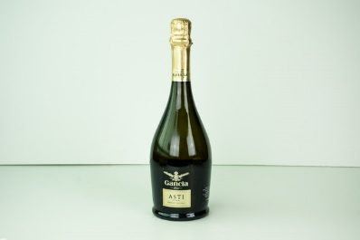 | Gancia ASTI édes olasz pezsgő | 0.75 | 3,376 | 7.5 | Gy: F.LLI GANCIA & C.S.p.A. Canell, Olaszország F: ROUST Hungary Kft. 1123 Budapest, Alkotás utca 50. | Szulfitokat tartalmaz | Metro Kereskedelmi Kft. 2040 Budaörs, Keleti utca 3. | 1.71 | 5.97 | 4.84 | 10.90 | 14.00 | 37.4 | 12.81 | 7.34 | 112.3 | 92.9 | Meghatározási határ alatt. | 92.9 | 19.4 | 5.85 | 0.33 | 82 | 18 | 5.4 | 1.74 | < 1 | 0.34 | 3.33 | Meghatározási határ alatt. | Meghatározási határ alatt. | Meghatározási határ alatt. | Meghatározási határ alatt. | Meghatározási határ alatt. | Meghatározási határ alatt.
13 | 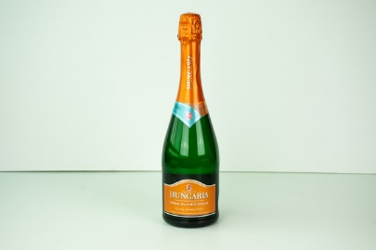 | Hungaria Irsai Olivér Doux édes fehér minőségi pezsgő | 0.75 | 2,199 | 11 | T: Törley Pezsgőpincészet Kft. 1222 Budapest | Szulfitokat tartalmaz | Auchan Magyarország Kft. 2040 Budaörs, Sport utca 2-4. | 1.76 | 5.58 | 4.43 | 11.84 | 13.33 | 36.9 | 14.72 | 10.81 | 87.1 | 66.5 | Meghatározási határ alatt. | 66.5 | 20.6 | 5.74 | 0.38 | 156 | 11 | 5.1 | 2.24 | 1.4 | 0.29 | 3.47 | Meghatározási határ alatt. | Meghatározási határ alatt. | Meghatározási határ alatt. | Meghatározási határ alatt. | Meghatározási határ alatt. | Meghatározási határ alatt.
14 | 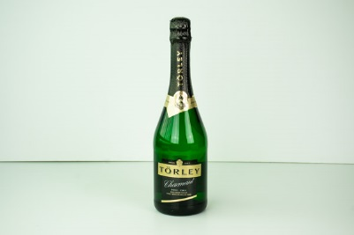 | Törley Charmant édes fehér pezsgő | 0.75 | 1,126 | 10.5 | T: Törley Pezsgőpincészet Kft. 1222 Budapest | Szulfitokat tartalmaz | Metro Kereskedelmi Kft. 2040 Budaörs, Keleti utca 3. | 1.62 | 5.30 | 5.13 | 10.52 | 14.22 | 36.8 | 14.34 | 10.22 | 88.7 | 70.1 | Meghatározási határ alatt. | 70.1 | 18.6 | 4.47 | 0.39 | 141 | 22 | 4.5 | 1.89 | 2.4 | 0.21 | 3.56 | Meghatározási határ alatt. | Meghatározási határ alatt. | Meghatározási határ alatt. | Meghatározási határ alatt. | Meghatározási határ alatt. | Meghatározási határ alatt.
15 | 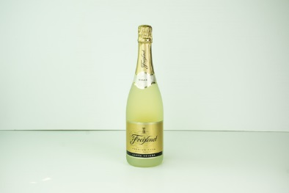 | Freixenet Premium Carta Nevada Dulce Cava Édes minőségi pezsgő | 0.75 | 1,113 | 11.5 | P: Freixenet S.A. EMB. 424-B-ES Sant Sadurni D'Anoia, Spain F: Ital Magyarország Kft. 1055 Budapest, Balassi utca 21-23. I/3. | Szulfitokat tartalmaz | Tesco-Global Áruházak Zrt. 2040 Budaörs, Kinizsi út 1-3. | 1.91 | 5.37 | 5.29 | 10.20 | 13.78 | 36.5 | 14.76 | 11.55 | 71.2 | 54.5 | Meghatározási határ alatt. | 54.5 | 16.7 | 5.24 | 0.26 | 121 | 17 | 5.6 | 1.47 | 1.2 | 0.43 | 3.14 | Meghatározási határ alatt. | Meghatározási határ alatt. | Meghatározási határ alatt. | Meghatározási határ alatt. | Meghatározási határ alatt. | Meghatározási határ alatt.
16 | 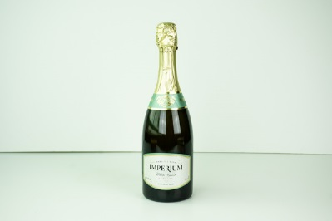 | Imperium Édes fehér pezsgő | 0.75 | 1,332 | 10.5 | T; P: Royalsekt Zrt. 6070 Izsák, Agárdy telep | Szulfitokat tartalmaz | Tesco-Global Áruházak Zrt. 2040 Budaörs, Kinizsi út 1-3. | 1.75 | 5.97 | 4.14 | 9.69 | 14.18 | 35.7 | 14.03 | 10.82 | 75.9 | 54.6 | Meghatározási határ alatt. | 54.6 | 21.3 | 5.29 | 0.35 | 136 | 13 | 4.1 | 2.24 | 3.3 | < 0,15 | 3.49 | Meghatározási határ alatt. | Meghatározási határ alatt. | Meghatározási határ alatt. | 119 | Meghatározási határ alatt. | Meghatározási határ alatt.
17 | 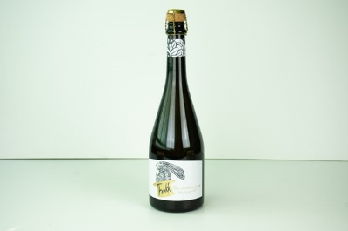 | Frakk Édes fehér chardonnay minőségi pezsgő | 0.75 | 1,198 | 12 | T: Mezei Szőlőbirtok és Pincészet Kft. 3423 Tibolddaróc, Széchenyi út 14. | Szulfitokat tartalmaz | Lidl Magyarország Kereskedelmi Bt. 1037 Budapest, Rádl árok 6. | 1.76 | 5.44 | 5.06 | 9.37 | 14.00 | 35.6 | 16.12 | 12.32 | 91.2 | 33.6 | 31.0 | 64.6 | 26.6 | 5.65 | 0.33 | 178 | 28 | 5.9 | 2.52 | 1.1 | 0.22 | 3.45 | Meghatározási határ alatt. | Meghatározási határ alatt. | Meghatározási határ alatt. | 157 | Meghatározási határ alatt. | Meghatározási határ alatt.
18 | 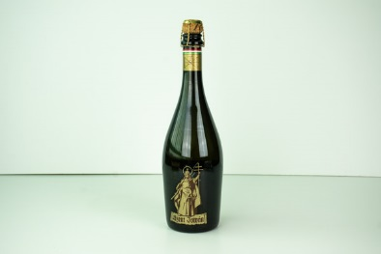 | Szent István Édes minőségi fehér pezsgő | 0.75 | 1,132 | 10.5 | T; P: Royalsekt Zrt. 6070 Izsák, Agárdy telep | Szulfitokat tartalmaz | Auchan Magyarország Kft. 2040 Budaörs, Sport utca 2-4. | 1.60 | 5.97 | 4.77 | 9.42 | 13.64 | 35.4 | 13.80 | 10.73 | 72.6 | 52.2 | Meghatározási határ alatt. | 52.2 | 20.4 | 5.54 | 0.42 | 111 | 13 | 4.3 | 1.59 | 3.1 | 0.15 | 3.14 | Meghatározási határ alatt. | Meghatározási határ alatt. | Meghatározási határ alatt. | 122 | Meghatározási határ alatt. | Meghatározási határ alatt.
19 | 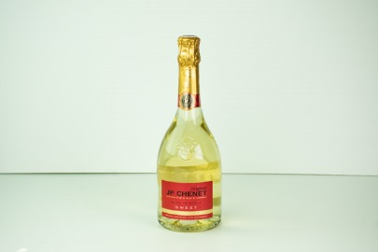 | JP. CHENET Sweet francia édes fehér pezsgő | 0.75 | 993 | 10.5 | P: Les Grands Chais de France F-33720 Landiras, France F: United Brands Magyarország Kft. 1211 Budapest, Szállító utca 6. | Szulfitokat tartalmaz | Tesco-Global Áruházak Zrt. 2040 Budaörs, Kinizsi út 1-3. | 1.64 | 5.37 | 4.51 | 10.20 | 13.56 | 35.3 | 15.08 | 10.78 | 73.1 | 51.9 | Meghatározási határ alatt. | 51.9 | 21.2 | 5.49 | 0.30 | 139 | 21 | 4.2 | 3.28 | 1.2 | 0.22 | 2.1 | Meghatározási határ alatt. | Meghatározási határ alatt. | Meghatározási határ alatt. | Meghatározási határ alatt. | Meghatározási határ alatt. | Meghatározási határ alatt.
20 | 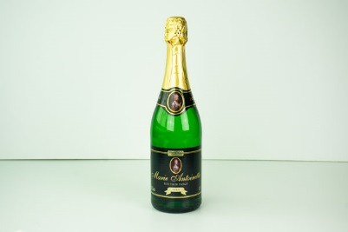 | Coop Marie Antoinette Édes fehér pezsgő | 0.75 | 972 | 10.5 | T; P: Royalsekt Zrt. 6070 Izsák, Agárdy telep Kizárólagos forgalmazó: CO-OP Hungary Zrt. 1097 Budapest, Könyves Kálmán krt. 11/C. | Szulfitokat tartalmaz | Univer-Coop Kereskedelmi és Szolgáltató Zrt. 6000 Kecskemét, Kiskőrösi út 5-9. | 1.69 | 5.37 | 4.12 | 9.37 | 13.78 | 34.3 | 14.13 | 10.88 | 74.4 | 55.2 | Meghatározási határ alatt. | 55.2 | 19.2 | 5.36 | 0.33 | 111 | 10 | 3.6 | 1.94 | 4.6 | 0.22 | 3.38 | Meghatározási határ alatt. | Meghatározási határ alatt. | Meghatározási határ alatt. | 123 | Meghatározási határ alatt. | Meghatározási határ alatt.
21 | 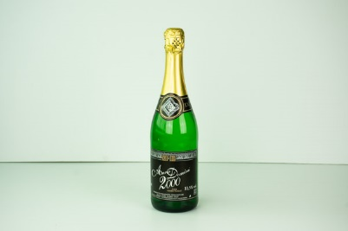 | Anno Domini 2000 Édes fehér pezsgő | 0.75 | 865 | 10.5 | T; P: Royalsekt Zrt. 6070 Izsák, Agárdy telep | Szulfitokat tartalmaz | Auchan Magyarország Kft. 2040 Budaörs, Sport utca 2-4. | 1.78 | 5.44 | 4.74 | 8.55 | 12.67 | 33.2 | 14.00 | 10.74 | 77.2 | 55.4 | Meghatározási határ alatt. | 55.4 | 21.8 | 5.30 | 0.58 | 122 | 21 | 5.0 | 1.85 | 4.8 | 0.19 | 3.34 | Meghatározási határ alatt. | Meghatározási határ alatt. | Meghatározási határ alatt. | 129 | Meghatározási határ alatt. | Meghatározási határ alatt.
22 | 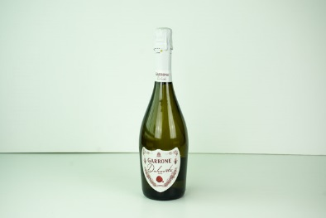 | Garrone Dolcevita édes fehér pezsgő | 0.75 | 1,465 | 9.5 | P: ITCN683 a RO.D1.A. S.p.A. Torino F: Verital Kft. 1124 Budapest, Apor Vilmos tér 25-26. | Szulfitokat tartalmaz | Penny-Market Kereskedelmi Kft. 2351 Alsónémedi, Északi Vállalkozói Terület 5-ös sz. főút 21.km | 1.36 | 5.75 | 2.80 | 9.96 | 13.27 | 33.1 | 13.43 | 9.75 | 81.8 | 62.5 | Meghatározási határ alatt. | 62.5 | 19.3 | 5.61 | 0.31 | 155 | 35 | 3.2 | 1.88 | < 1 | 0.45 | 3.26 | Meghatározási határ alatt. | Meghatározási határ alatt. | Meghatározási határ alatt. | Meghatározási határ alatt. | Meghatározási határ alatt. | Meghatározási határ alatt.
23 | 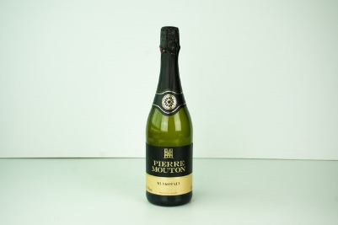 | Pierre Mouton Muskotály édes fehér pezsgő | 0.75 | 2,665 | 11 | F: Angyalgyár Kft. 1222 Budapest, Dévény utca 42-44. | Szulfitokat tartalmaz | Spar Magyarország Kereskedelmi Kft. 2060 Bicske, Spar út 1. | 1.62 | 5.58 | 4.12 | 8.88 | 12.44 | 32.6 | 14.11 | 10.87 | 76.2 | 55.0 | Meghatározási határ alatt. | 55.0 | 21.2 | 5.65 | 0.37 | 120 | 15 | 4.7 | 2.30 | 2.5 | < 0,15 | 3.51 | Meghatározási határ alatt. | Meghatározási határ alatt. | Meghatározási határ alatt. | 126 | Meghatározási határ alatt. | Meghatározási határ alatt.
24 | 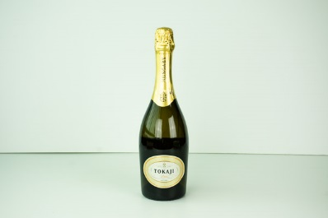 | Tokaji Édes fehér pezsgő | 0.75 | 1,799 | 11.5 | T; P: Boranal Kft. 3950 Sárospatak, Rákóczi Ferenc utca 43. 1. em | Szulfitokat tartalmaz | Auchan Magyarország Kft. 2040 Budaörs, Sport utca 2-4. | 1.69 | 5.51 | 3.89 | 8.88 | 11.78 | 31.7 | 14.81 | 11.71 | 79.6 | 40.1 | 12.6 | 52.7 | 26.9 | 5.71 | 0.39 | 141 | 12 | 5.6 | 2.20 | 2.2 | 0.33 | 3.30 | Meghatározási határ alatt. | Meghatározási határ alatt. | Meghatározási határ alatt. | 175 | Meghatározási határ alatt. | Meghatározási határ alatt.
25 | 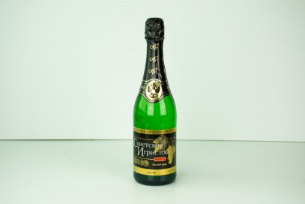 | Szovjetszkoje Igrisztoje Édes fehér pezsgő | 0.75 | 865 | 10.5 | T; P: Royalsekt Zrt. 6070 Izsák, Agárdy telep | Szulfitokat tartalmaz | Auchan Magyarország Kft. 2040 Budaörs, Sport utca 2-4. | 1.69 | 5.44 | 3.97 | 8.22 | 11.56 | 30.9 | 14.16 | 10.71 | 80.7 | 58.7 | Meghatározási határ alatt. | 58.7 | 22.0 | 5.41 | 0.36 | 132 | 23 | 4.3 | 2.33 | 4.6 | < 0,15 | 3.49 | Meghatározási határ alatt. | Meghatározási határ alatt. | Meghatározási határ alatt. | 139 | Meghatározási határ alatt. | Meghatározási határ alatt.
26 | 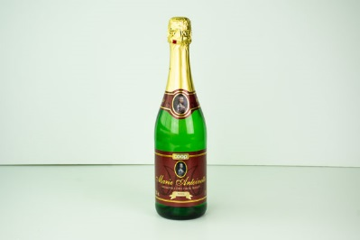 | Coop Marie Antoinette Muskotály édes fehér pezsgő | 0.75 | 972 | 11 | T; P: Royalsekt Zrt. 6070 Izsák, Agárdy telep Kizárólagos forgalmazó: CO-OP Hungary Zrt. 1097 Budapest, Könyves Kálmán krt. 11/C. | Szulfitokat tartalmaz | Univer-Coop Kereskedelmi és Szolgáltató Zrt. 6000 Kecskemét, Kiskőrösi út 5-9. | 1.67 | 5.30 | 4.51 | 8.06 | 11.11 | 30.7 | 14.55 | 10.99 | 81.7 | 60.5 | Meghatározási határ alatt. | 60.5 | 21.2 | 5.24 | 0.36 | 135 | 18 | 4.5 | 2.37 | 1.1 | 0.22 | 3.50 | Meghatározási határ alatt. | Meghatározási határ alatt. | Meghatározási határ alatt. | 128 | Meghatározási határ alatt. | Meghatározási határ alatt.
27 | 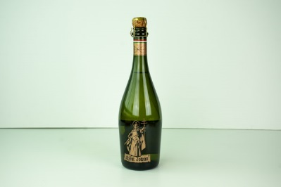 | Szent István Muskotály édes fehér pezsgő | 0.75 | 1,132 | 11 | T; P: Royalsekt Zrt. 6070 Izsák, Agárdy telep | Szulfitokat tartalmaz | Auchan Magyarország Kft. 2040 Budaörs, Sport utca 2-4. | 1.73 | 5.51 | 3.89 | 8.39 | 10.67 | 30.2 | 14.15 | 10.96 | 76.7 | 54.3 | Meghatározási határ alatt. | 54.3 | 22.4 | 5.29 | 0.31 | 134 | 16 | 4.6 | 2.44 | 3.9 | 0.15 | 3.51 | Meghatározási határ alatt. | Meghatározási határ alatt. | Meghatározási határ alatt. | 118 | Meghatározási határ alatt. | Meghatározási határ alatt.
27 | 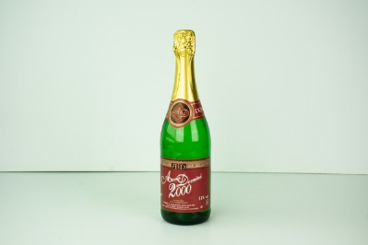 | Anno Domini 2000 Muskotály édes fehér pezsgő | 0.75 | 865 | 11 | T; P: Royalsekt Zrt. 6070 Izsák, Agárdy telep | Szulfitokat tartalmaz | Auchan Magyarország Kft. 2040 Budaörs, Sport utca 2-4. | 1.42 | 5.86 | 3.95 | 7.67 | 11.27 | 30.2 | 14.36 | 10.98 | 81.5 | 57.5 | Meghatározási határ alatt. | 57.5 | 24.0 | 5.29 | 0.42 | 144 | 21 | 4.7 | 2.37 | 2.7 | < 0,15 | 3.46 | Meghatározási határ alatt. | Meghatározási határ alatt. | Meghatározási határ alatt. | 128 | Meghatározási határ alatt. | Meghatározási határ alatt.
28 | 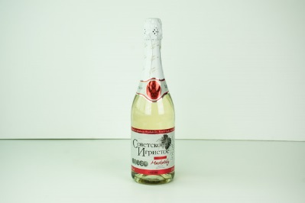 | Szovjetszkoje Igrisztoje Muskotály édes fehér pezsgő | 0.75 | 865 | 11 | T; P: Royalsekt Zrt. 6070 Izsák, Agárdy telep | Szulfitokat tartalmaz | Auchan Magyarország Kft. 2040 Budaörs, Sport utca 2-4. | 1.82 | 5.51 | 5.06 | 6.74 | 8.89 | 28 | 14.64 | 10.94 | 85.3 | 62.9 | Meghatározási határ alatt. | 62.9 | 22.4 | 5.56 | 0.39 | 141 | 19 | 4.1 | 2.46 | 2.8 | 0.19 | 3.44 | Meghatározási határ alatt. | Meghatározási határ alatt. | Meghatározási határ alatt. | 128 | Meghatározási határ alatt. | Meghatározási határ alatt.
29 | 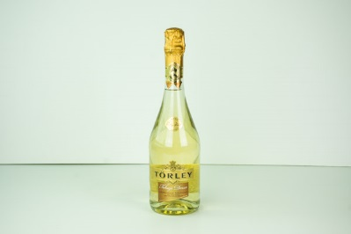 | Törley Tokaji Doux édes pezsgő | 0.75 | 2,732 | 11.5 | T: Törley Pezsgőpincészet Kft. 1222 Budapest | Szulfitokat tartalmaz | Auchan Magyarország Kft. 2040 Budaörs, Sport utca 2-4. | 1.64 | 5.17 | 4.90 | 6.74 | 8.00 | 26.5 | 16.32 | 11.77 | 98.2 | 77.3 | Meghatározási határ alatt. | 77.3 | 20.9 | 5.60 | 0.30 | 83 | 8 | 5.0 | 1.67 | 1.3 | < 0,15 | 3.12 | Meghatározási határ alatt. | Meghatározási határ alatt. | Meghatározási határ alatt. | Meghatározási határ alatt. | Meghatározási határ alatt. | Meghatározási határ alatt.
30 | 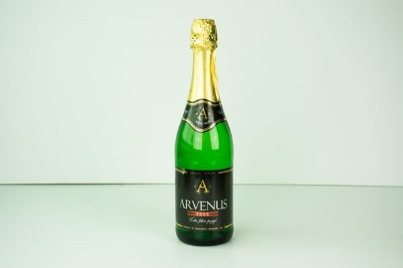 | Arvenus Édes fehér pezsgő | 0.75 | 865 | 10.5 | T; P: Royalsekt Zrt. 6070 Izsák, Agárdy telep | Szulfitokat tartalmaz | Lidl Magyarország Kereskedelmi Bt. 1037 Budapest, Rádl árok 6. | 1.58 | 4.82 | 4.51 | 5.92 | 8.44 | 25.3 | 13.97 | 10.63 | 77.3 | 56.8 | Meghatározási határ alatt. | 56.8 | 20.5 | 5.24 | 0.56 | 114 | 18 | 4.5 | 1.84 | 4.6 | < 0,15 | 3.37 | Meghatározási határ alatt. | Meghatározási határ alatt. | Meghatározási határ alatt. | 125 | Meghatározási határ alatt. | Meghatározási határ alatt.
*: Egérrel a cellára mutatva további információ jelenik meg.

